Personagem
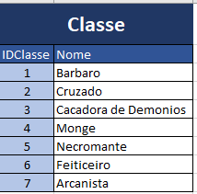
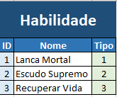
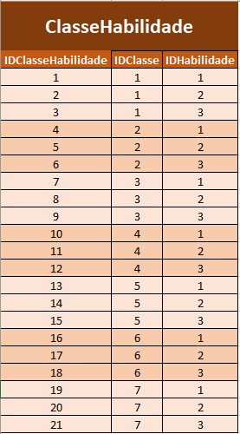
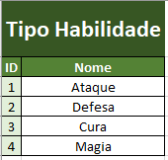
Personagem |  |  |  |  |  |  | TAREFAS
ID | Nome | Classe | Capacidade Vida | Capacidade Mana | Data Atualização | Data Criação |  | pode apagar o campo amarelo
 | DeuBug | C1 | 100 | 80 | 2021-03-01 | 2019-01-18 | 10 e 13 = JOIN | é apenas uma anotação para quando formos resolver os exercicios
 | BitBug | C4 | 70 | 100 | 2021-03-01 | 2016-03-17 | 17 = WHERE
 | Fer8 | C7 | 75 | 60 | 2021-03-01 | 2018-03-18

